Histograms
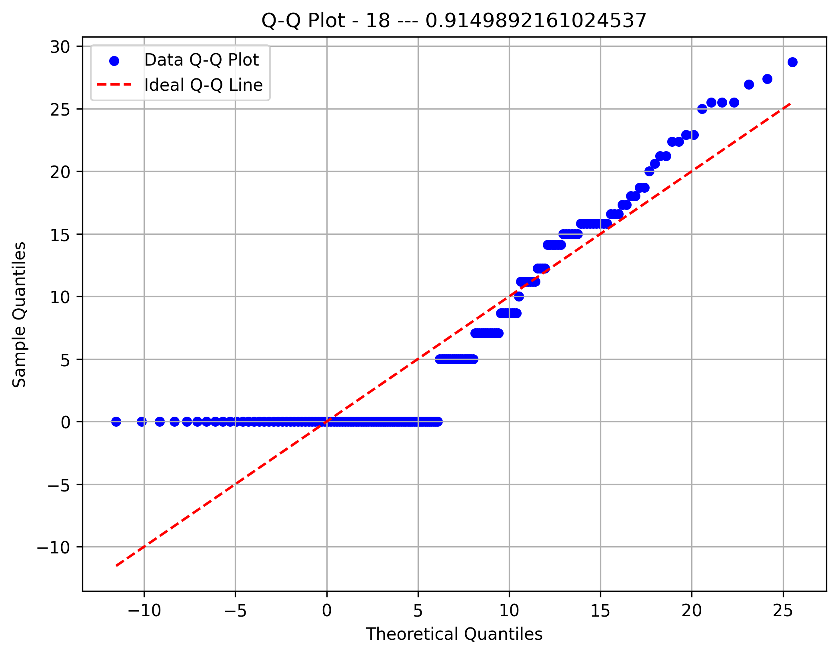
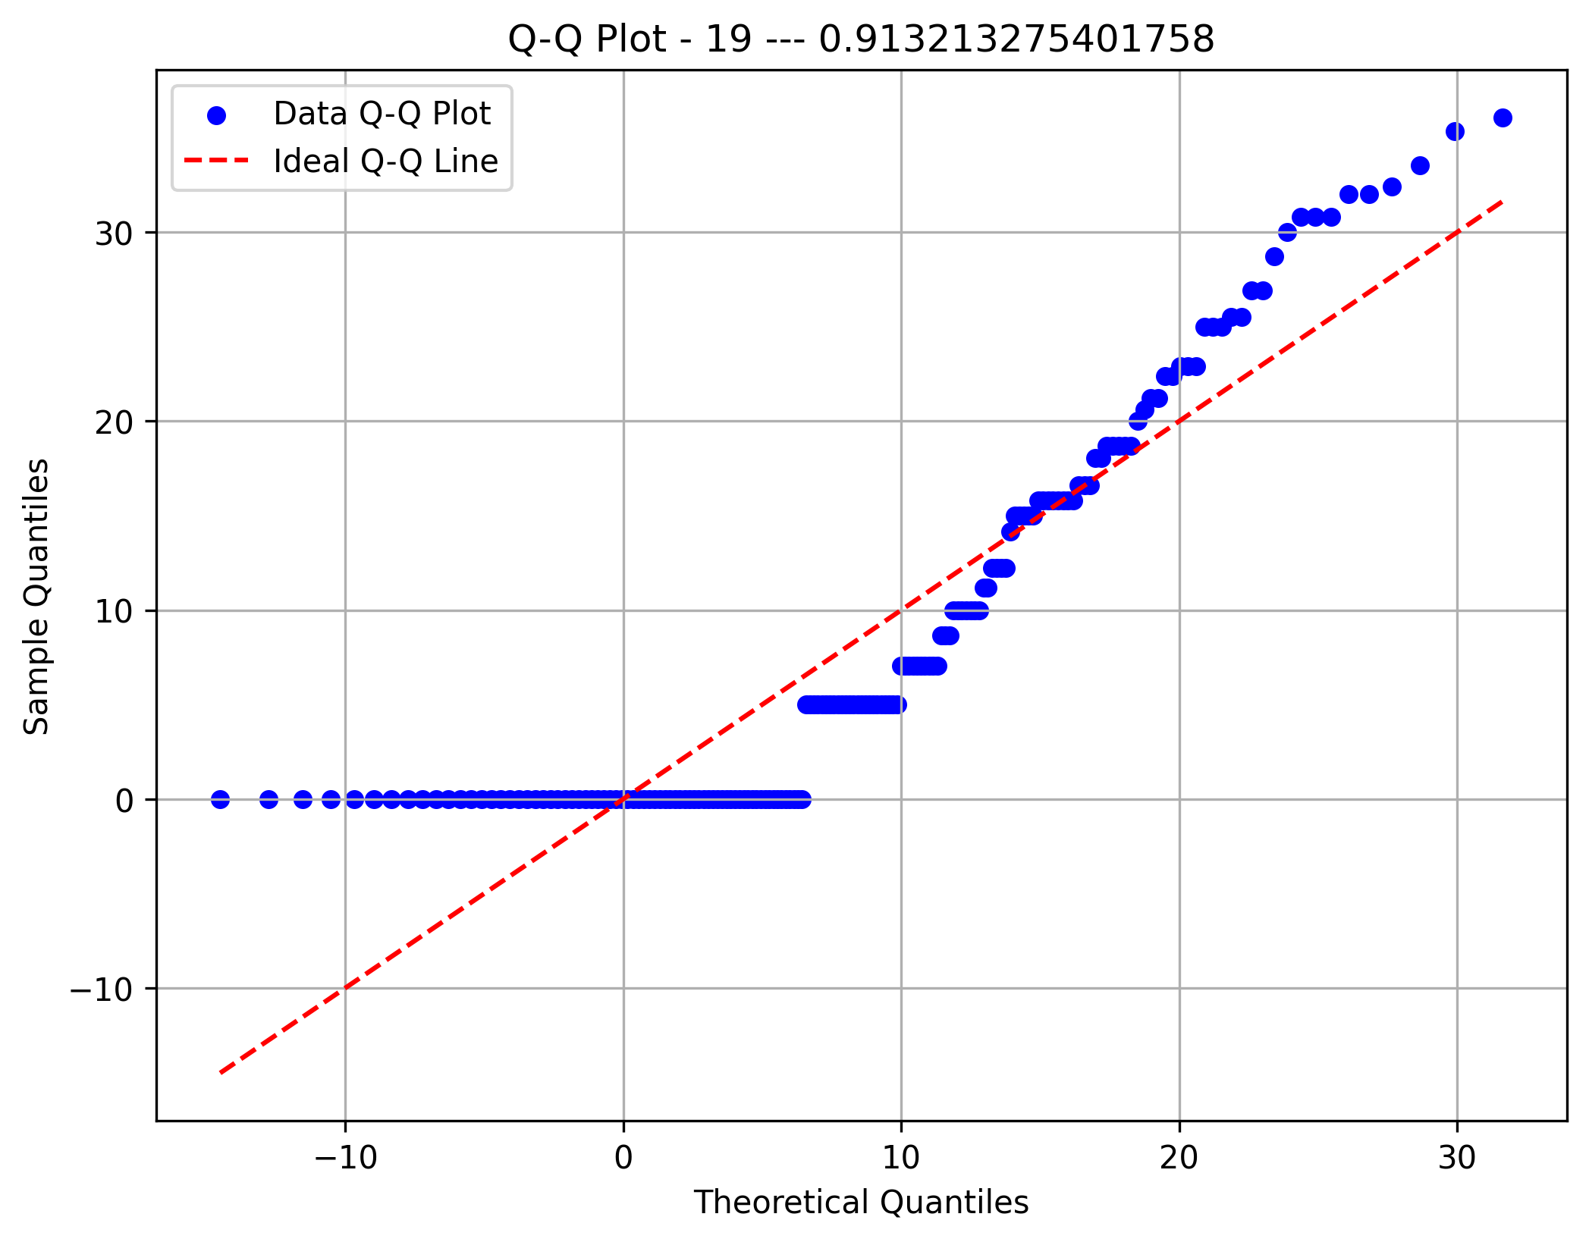
Component 1 Depth
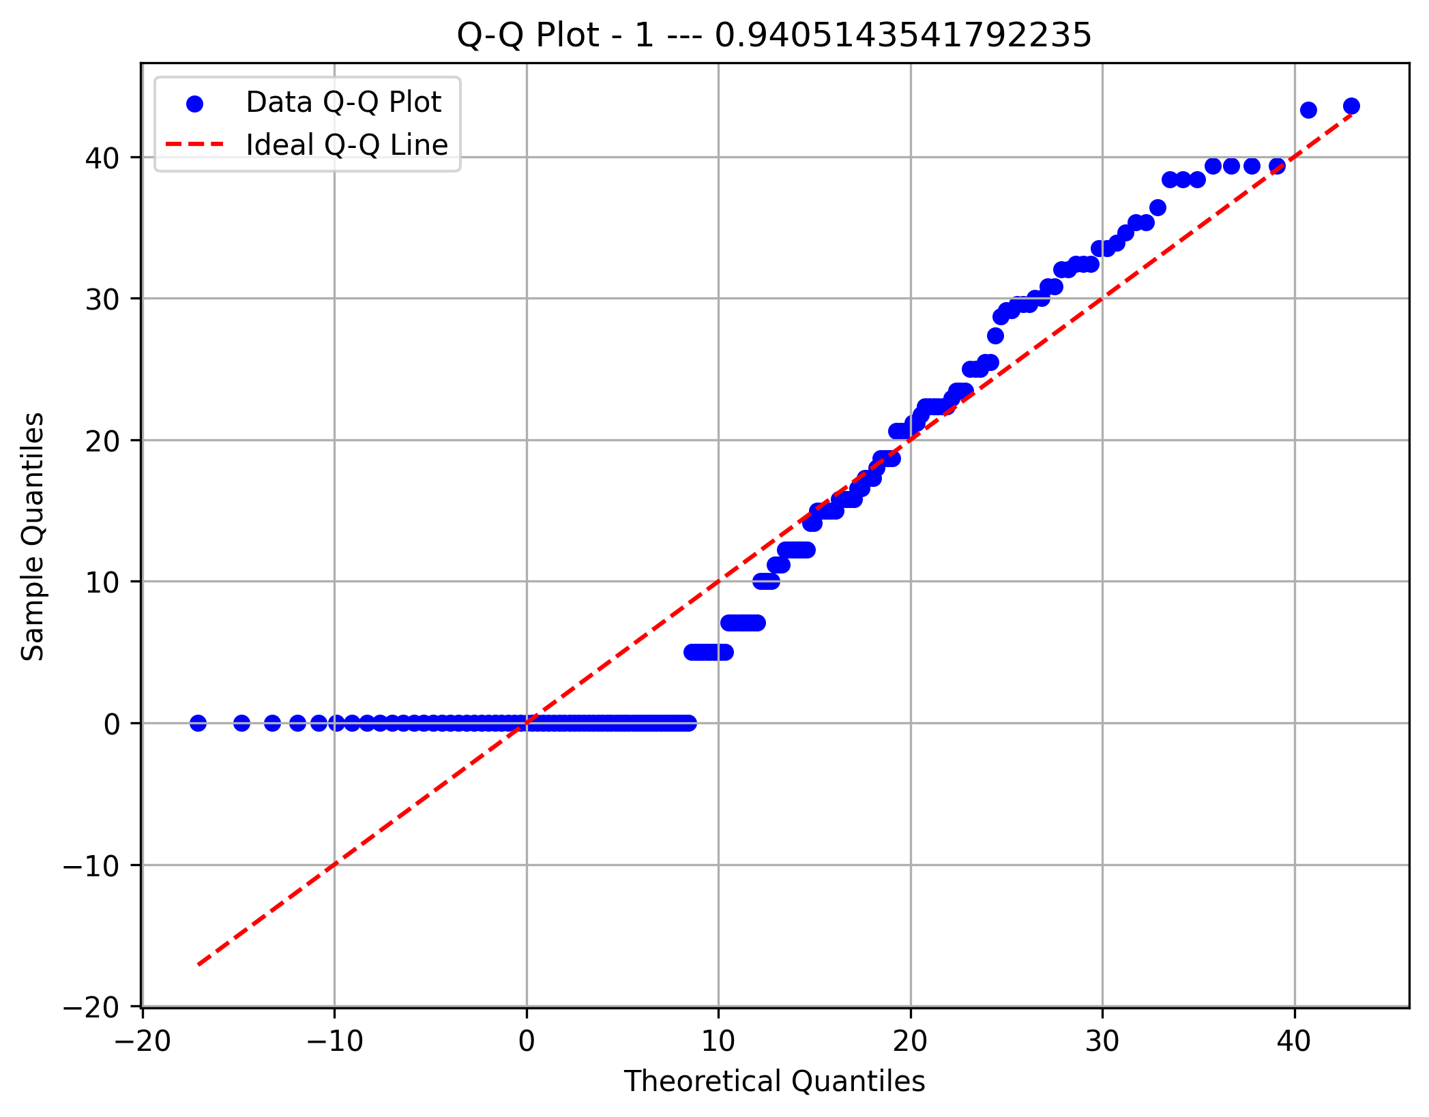
Component 1 Sites
Component 1 Rythms
Component 1 Areas
Metric 77 | 0 | 4.3589 | 8.7178 | 13.0767 | 17.4356 | 21.7945 | 26.1534 | 30.5123 | 34.8712 | 39.2301 | 43.589
Frequency | 63 | 19 | 14 | 18 | 11 | 16 | 9 | 11 | 6 | 6
Metric 78 | 0 | 3.937 | 7.874 | 11.811 | 15.748 | 19.685 | 23.622 | 27.559 | 31.496 | 35.433 | 39.37
Frequency | 80 | 28 | 9 | 17 | 6 | 4 | 6 | 8 | 5 | 10
Metric 79 | 0 | 3.64005 | 7.2801 | 10.92015 | 14.5602 | 18.20025 | 21.8403 | 25.48035 | 29.1204 | 32.76045 | 36.4005
Frequency | 51 | 35 | 18 | 15 | 17 | 8 | 11 | 4 | 7 | 7
Metric 80 | 0 | 3.3541 | 6.7082 | 10.0623 | 13.4164 | 16.7705 | 20.1246 | 23.4787 | 26.8328 | 30.1869 | 33.541
Frequency | 85 | 16 | 16 | 19 | 12 | 4 | 2 | 7 | 5 | 7
Metric 81 | 0 | 3.39116 | 6.78232 | 10.17348 | 13.56464 | 16.9558 | 20.34696 | 23.73812 | 27.12928 | 30.52044 | 33.9116
Frequency | 73 | 14 | 15 | 15 | 16 | 8 | 3 | 8 | 7 | 14
Component 2 Depth
Component 2 Sites
Component 2 Rythms
Component 2 Areas
Metric 82 | 0 | 3.27872 | 6.55744 | 9.83616 | 13.11488 | 16.3936 | 19.67232 | 22.95104 | 26.22976 | 29.50848 | 32.7872
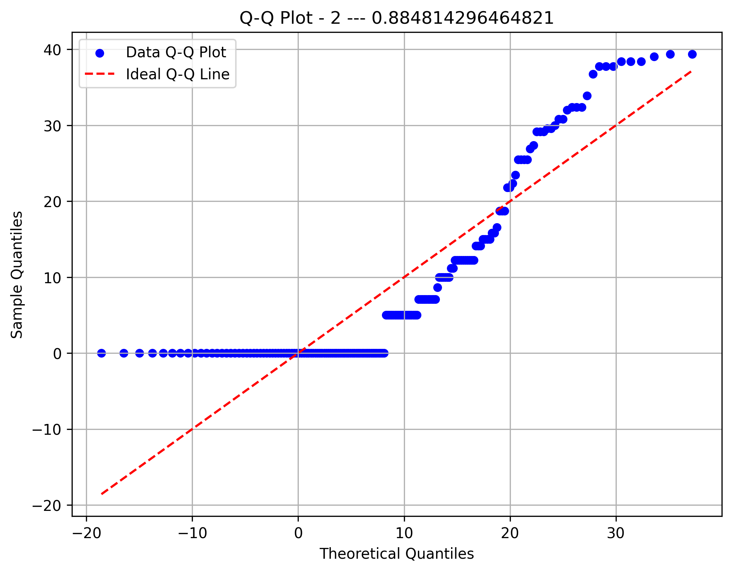
Frequency | 60 | 24 | 13 | 20 | 20 | 6 | 10 | 9 | 2 | 9
Metric 83 | 0 | 3.67423 | 7.34846 | 11.02269 | 14.69692 | 18.37115 | 22.04538 | 25.71961 | 29.39384 | 33.06807 | 36.7423
Frequency | 77 | 22 | 8 | 20 | 14 | 9 | 7 | 5 | 7 | 4
Metric 84 | 0 | 3.60555 | 7.2111 | 10.81665 | 14.4222 | 18.02775 | 21.6333 | 25.23885 | 28.8444 | 32.44995 | 36.0555
Frequency | 76 | 27 | 8 | 15 | 11 | 10 | 6 | 10 | 7 | 3
Metric 85 | 0 | 3.77492 | 7.54984 | 11.32476 | 15.09968 | 18.8746 | 22.64952 | 26.42444 | 30.19936 | 33.97428 | 37.7492
Frequency | 76 | 22 | 14 | 20 | 13 | 7 | 4 | 7 | 5 | 5
Metric 86 | 0 | 3.57071 | 7.14142 | 10.71213 | 14.28284 | 17.85355 | 21.42426 | 24.99497 | 28.56568 | 32.13639 | 35.7071
Frequency | 85 | 25 | 3 | 16 | 11 | 7 | 3 | 6 | 8 | 9
Component 3 Depth
Component 3 Sites
Component 3 Rythms
Component 3 Areas
Metric 87 | 0 | 3.64005 | 7.2801 | 10.92015 | 14.5602 | 18.20025 | 21.8403 | 25.48035 | 29.1204 | 32.76045 | 36.4005
Frequency | 90 | 14 | 7 | 16 | 14 | 10 | 5 | 3 | 10 | 4
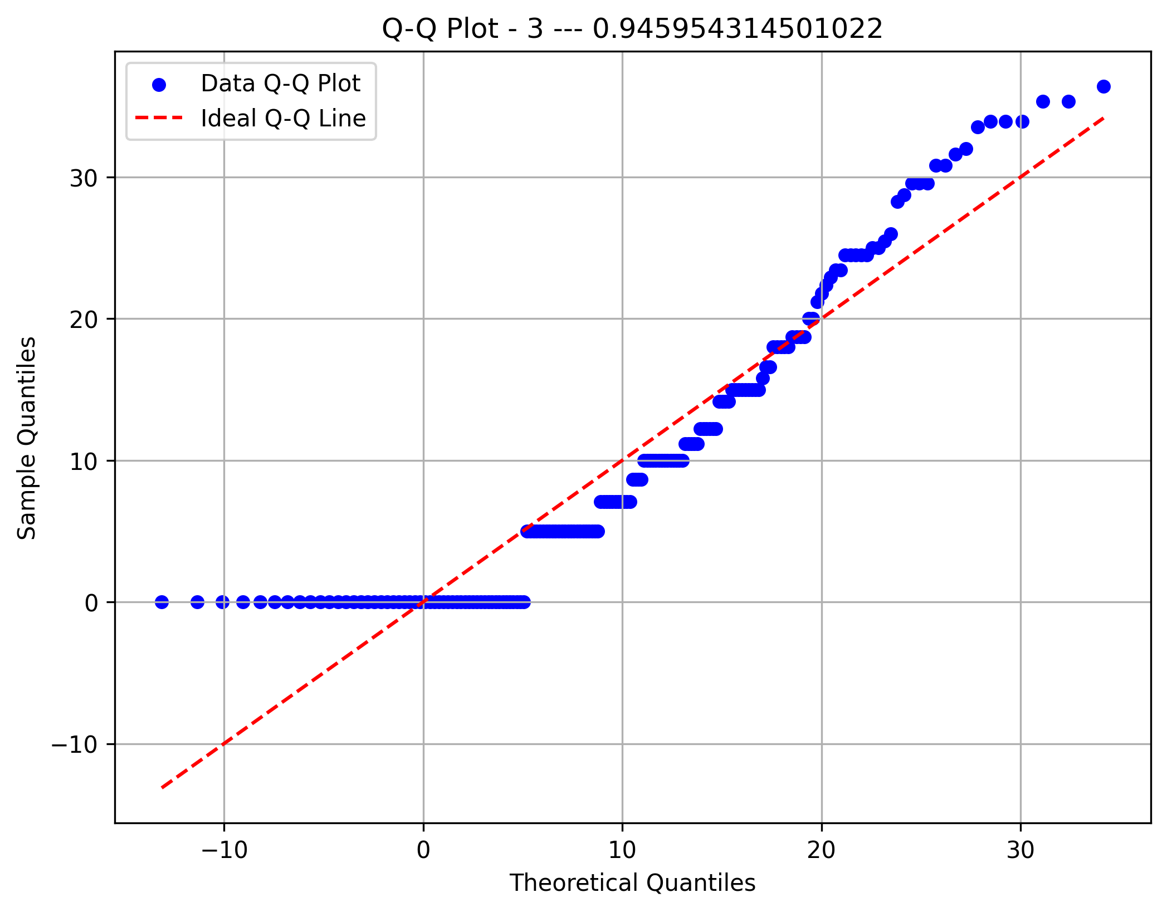
Metric 88 | 0 | 3.08221 | 6.16442 | 9.24663 | 12.32884 | 15.41105 | 18.49326 | 21.57547 | 24.65768 | 27.73989 | 30.8221
Frequency | 96 | 11 | 22 | 18 | 5 | 3 | 2 | 4 | 8 | 4
Metric 89 | 0 | 3.3541 | 6.7082 | 10.0623 | 13.4164 | 16.7705 | 20.1246 | 23.4787 | 26.8328 | 30.1869 | 33.541
Frequency | 79 | 23 | 12 | 6 | 12 | 7 | 10 | 8 | 9 | 7
Metric 90 | 0 | 3.84057 | 7.68114 | 11.52171 | 15.36228 | 19.20285 | 23.04342 | 26.88399 | 30.72456 | 34.56513 | 38.4057
Frequency | 80 | 27 | 10 | 12 | 9 | 9 | 4 | 6 | 12 | 4
Metric 91 | 0 | 3.84057 | 7.68114 | 11.52171 | 15.36228 | 19.20285 | 23.04342 | 26.88399 | 30.72456 | 34.56513 | 38.4057
Frequency | 56 | 24 | 12 | 22 | 13 | 5 | 8 | 11 | 12 | 10
Component 4 Depth
Component 4 Sites
Component 4 Rythms
Component 4 Areas
Metric 92 | 0 | 3.64005 | 7.2801 | 10.92015 | 14.5602 | 18.20025 | 21.8403 | 25.48035 | 29.1204 | 32.76045 | 36.4005
Frequency | 84 | 21 | 7 | 15 | 13 | 5 | 6 | 8 | 8 | 6
Metric 93 | 0 | 3.08221 | 6.16442 | 9.24663 | 12.32884 | 15.41105 | 18.49326 | 21.57547 | 24.65768 | 27.73989 | 30.8221
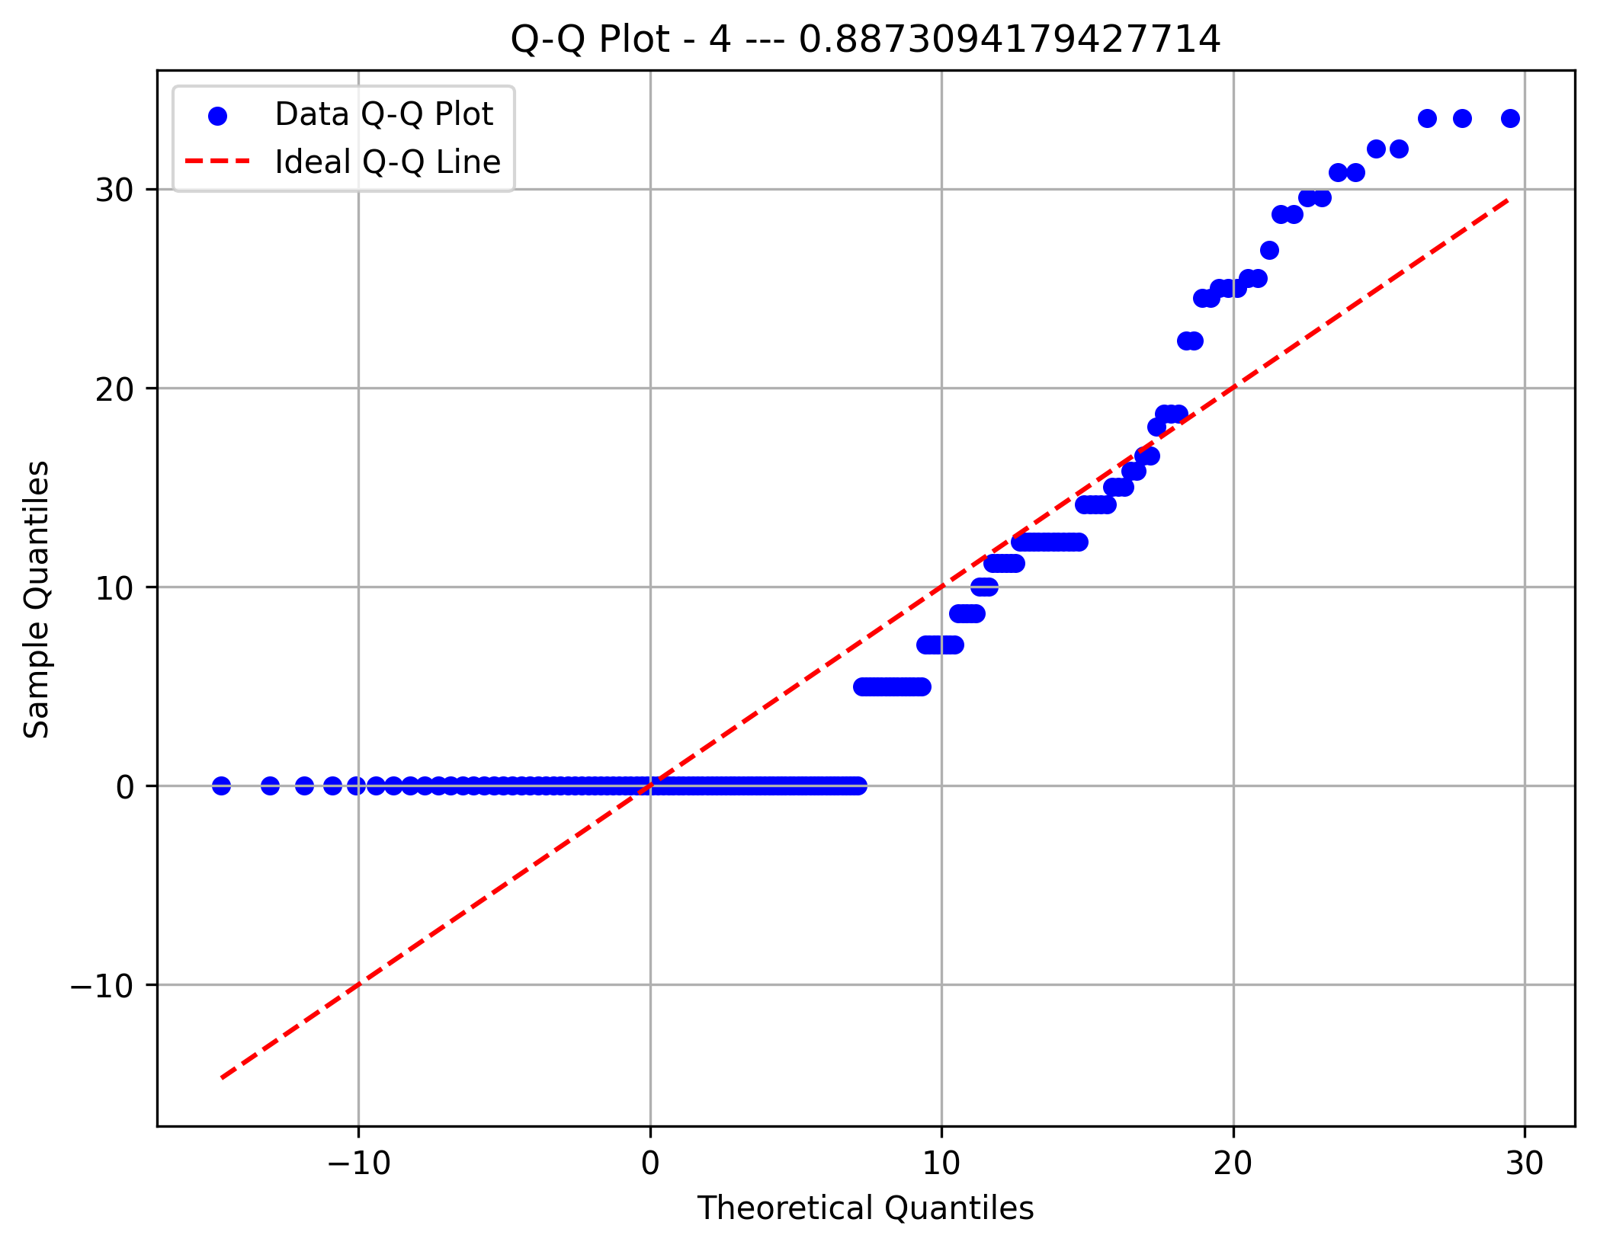
Frequency | 79 | 26 | 11 | 16 | 4 | 11 | 5 | 4 | 8 | 9
Metric 94 | 0 | 2.87228 | 5.74456 | 8.61684 | 11.48912 | 14.3614 | 17.23368 | 20.10596 | 22.97824 | 25.85052 | 28.7228
Frequency | 79 | 17 | 12 | 16 | 10 | 18 | 7 | 7 | 4 | 3
Metric 95 | 0 | 3.60555 | 7.2111 | 10.81665 | 14.4222 | 18.02775 | 21.6333 | 25.23885 | 28.8444 | 32.44995 | 36.0555
Frequency | 72 | 34 | 10 | 7 | 16 | 11 | 8 | 5 | 7 | 3
 | FP1 | FP2 | F7 | F3 | FZ | F4 | F8 | T3 | C3 | CZ | C4 | T4 | T5 | P3 | PZ | P4 | T6 | O1 | O2
Sites 1 | 24 | 15 | 9 | 5 | 7 | 5 | 9 | 13 | 13 | 9 | 9 | 3 | 17 | 5 | 12 | 8 | 7 | 11 | 9
Component 5 Depth
Component 5 Sites
Component 5 Rythms
Component 5 Areas
Sites 2 | 1 | 7 | 15 | 8 | 5 | 10 | 8 | 15 | 7 | 12 | 10 | 18 | 15 | 9 | 8 | 7 | 13 | 9 | 12
Sites 3 | 13 | 8 | 4 | 6 | 4 | 5 | 12 | 8 | 8 | 15 | 4 | 5 | 11 | 7 | 11 | 5 | 10 | 22 | 31
Sites 4 | 10 | 18 | 13 | 11 | 18 | 7 | 5 | 5 | 8 | 19 | 7 | 10 | 11 | 4 | 4 | 4 | 8 | 8 | 16
Sites 5 | 9 | 12 | 12 | 12 | 11 | 6 | 9 | 13 | 9 | 18 | 5 | 10 | 3 | 8 | 11 | 8 | 7 | 13 | 15
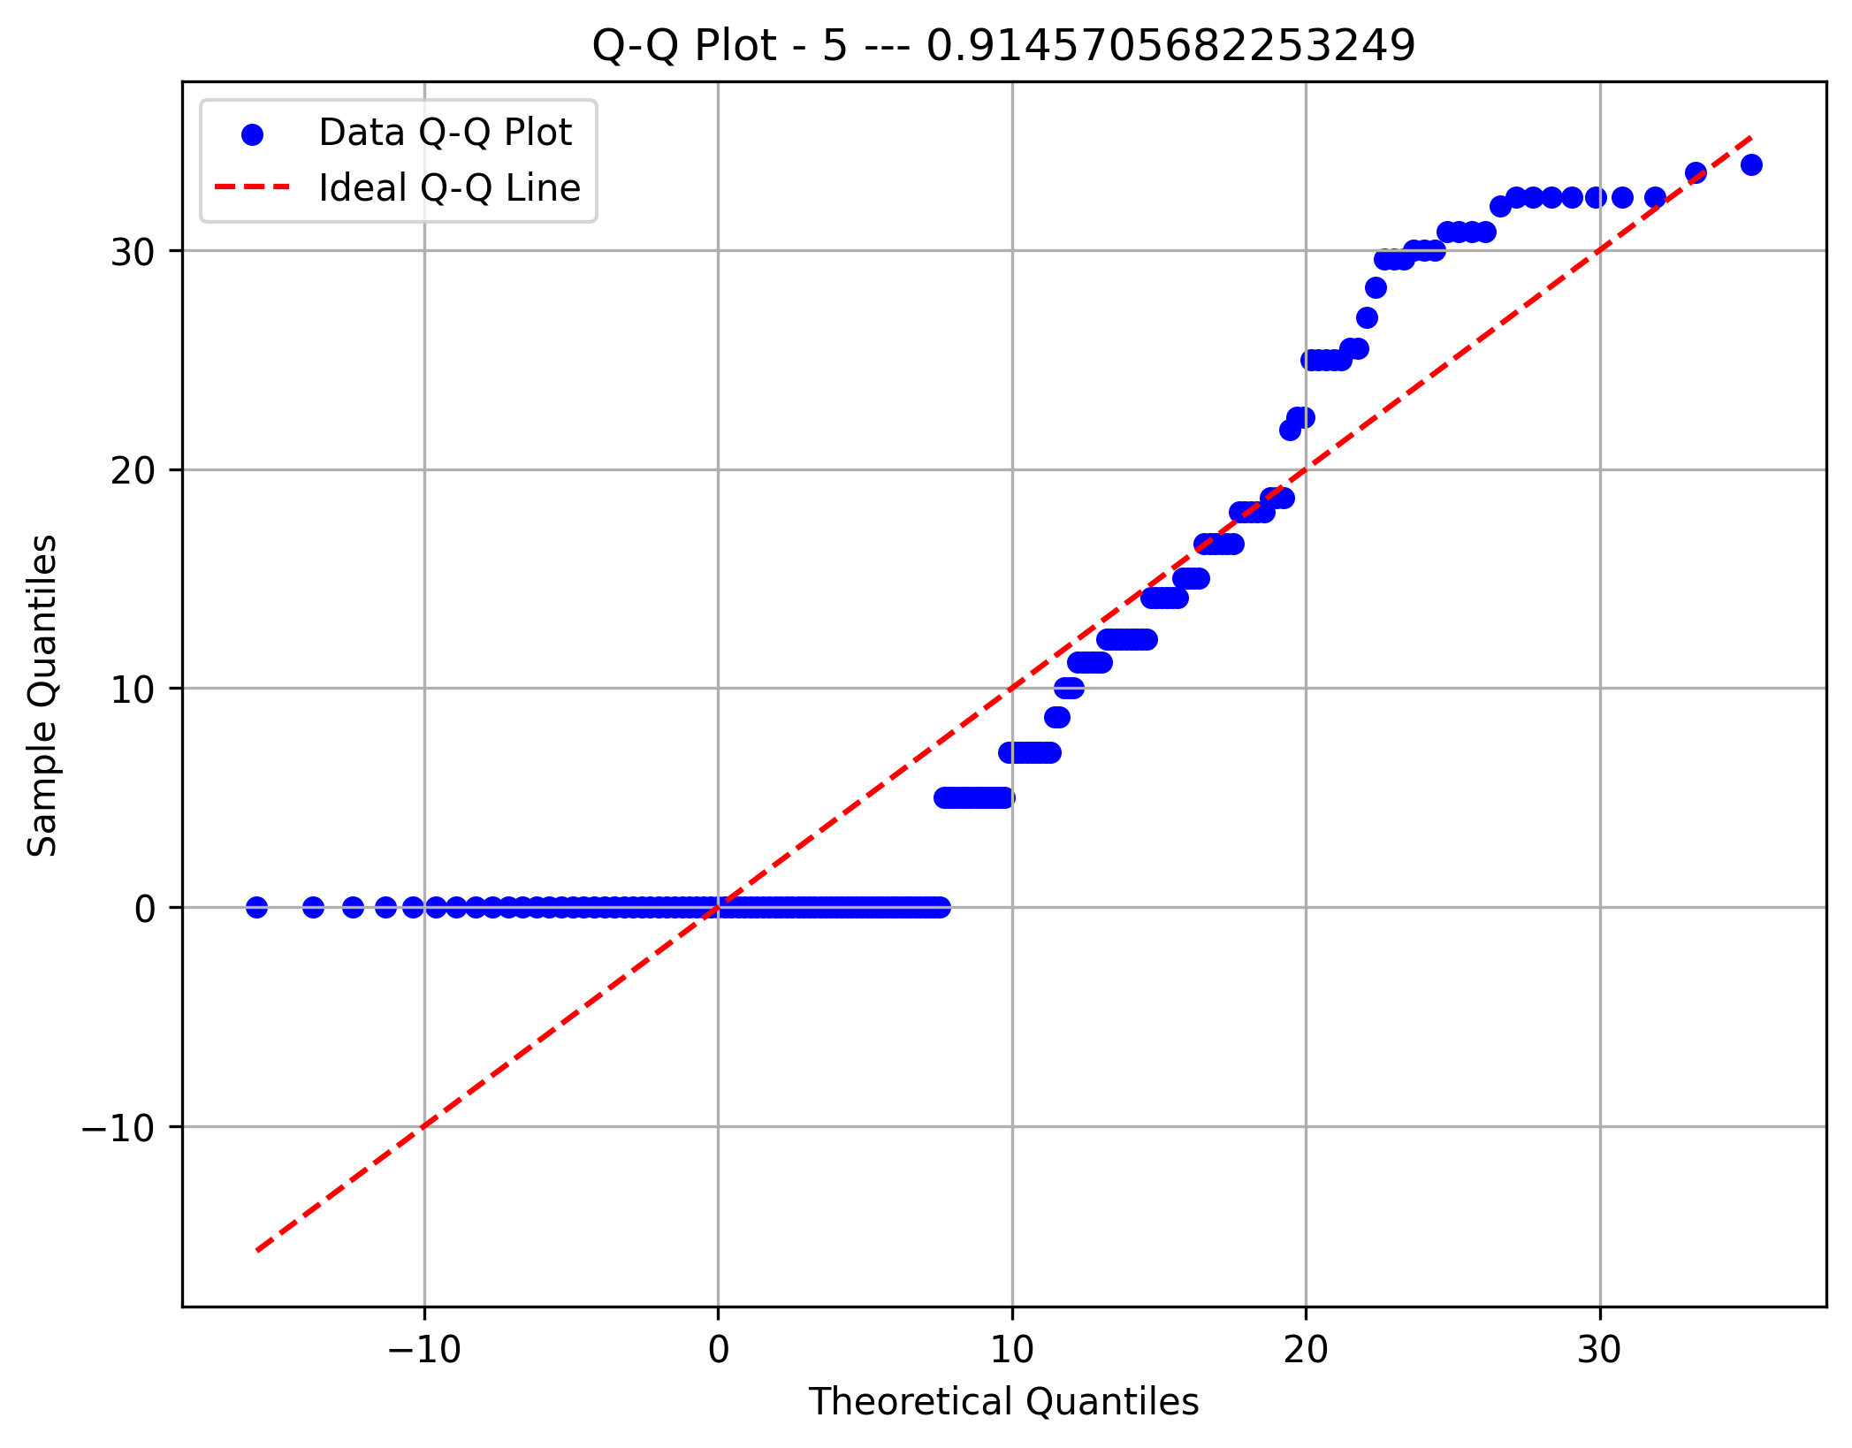
Sites 6 | 17 | 18 | 11 | 7 | 8 | 3 | 11 | 3 | 13 | 18 | 8 | 4 | 4 | 10 | 6 | 8 | 6 | 18 | 16
Sites 7 | 1 | 11 | 7 | 9 | 20 | 7 | 13 | 11 | 6 | 14 | 11 | 10 | 9 | 4 | 11 | 11 | 6 | 15 | 14
Sites 8 | 6 | 6 | 11 | 5 | 10 | 12 | 8 | 10 | 14 | 13 | 15 | 8 | 13 | 11 | 5 | 11 | 7 | 14 | 11
Sites 9 | 2 | 5 | 12 | 8 | 5 | 4 | 10 | 8 | 11 | 12 | 12 | 10 | 16 | 9 | 10 | 11 | 11 | 17 | 19
Sites 10 | 11 | 9 | 12 | 12 | 6 | 6 | 11 | 8 | 7 | 16 | 3 | 10 | 9 | 5 | 7 | 5 | 5 | 9 | 2
Sites 11 | 4 | 4 | 8 | 8 | 11 | 12 | 6 | 9 | 7 | 18 | 12 | 12 | 9 | 13 | 11 | 18 | 6 | 10 | 12
Component 6 Depth
Component 6 Sites
Component 6 Rythms
Component 6 Areas
Sites 12 | 6 | 4 | 3 | 13 | 7 | 17 | 17 | 5 | 11 | 12 | 7 | 12 | 8 | 14 | 8 | 14 | 11 | 9 | 11
Sites 13 | 4 | 9 | 7 | 13 | 19 | 12 | 6 | 8 | 6 | 8 | 12 | 14 | 10 | 9 | 11 | 8 | 5 | 16 | 8
Sites 14 | 5 | 5 | 3 | 13 | 17 | 17 | 9 | 9 | 7 | 16 | 10 | 3 | 11 | 3 | 15 | 16 | 9 | 10 | 11
Sites 15 | 43 | 23 | 4 | 4 | 7 | 9 | 10 | 6 | 8 | 11 | 6 | 9 | 3 | 8 | 7 | 8 | 4 | 8 | 8
Sites 16 | 12 | 7 | 13 | 11 | 9 | 11 | 8 | 9 | 9 | 8 | 10 | 12 | 3 | 13 | 15 | 15 | 3 | 10 | 10
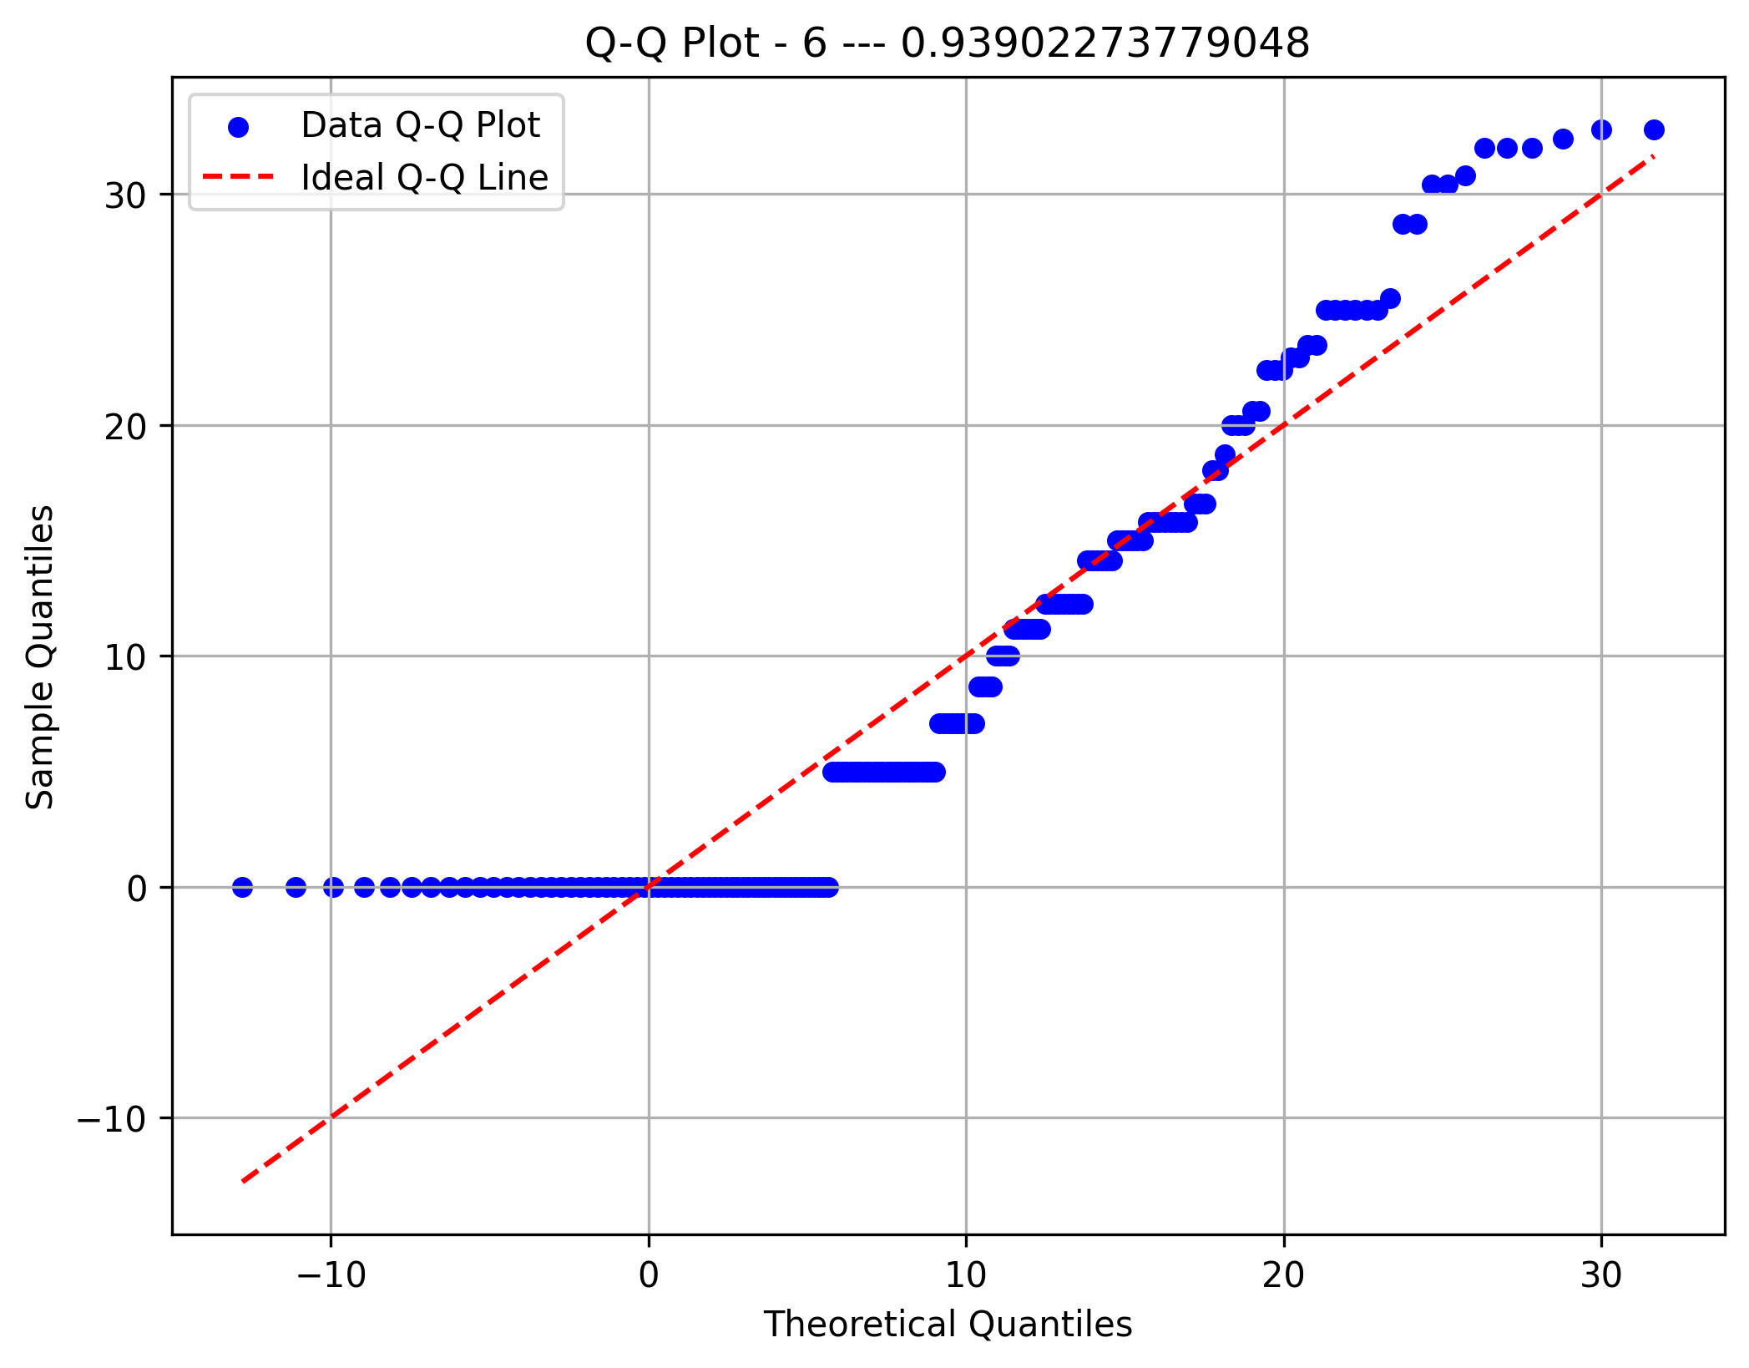
Sites 17 | 6 | 9 | 2 | 11 | 10 | 6 | 8 | 10 | 11 | 10 | 14 | 7 | 12 | 8 | 14 | 11 | 10 | 14 | 14
Sites 18 | 14 | 11 | 6 | 15 | 6 | 10 | 3 | 7 | 7 | 8 | 11 | 8 | 13 | 5 | 21 | 14 | 8 | 13 | 12
Sites 19 | 1 | 7 | 15 | 11 | 7 | 15 | 18 | 7 | 13 | 10 | 6 | 4 | 14 | 11 | 7 | 11 | 11 | 13 | 11
Rythm 153 | 0 | 24 | 2 | 0 | 2 | 0 | 4 | 38 | 18 | 69 | 3 | 22
Rythm 154 | 0 | 25 | 19 | 0 | 1 | 1 | 8 | 8 | 20 | 72 | 5 | 16
Component 7 Depth
Component 7 Sites
Component 7 Rythms
Component 7 Areas
Rythm 155 | 1 | 55 | 11 | 0 | 0 | 0 | 8 | 18 | 12 | 56 | 6 | 18
Rythm 156 | 1 | 19 | 9 | 1 | 2 | 1 | 9 | 25 | 18 | 67 | 5 | 28
Rythm 157 | 1 | 33 | 8 | 1 | 1 | 4 | 10 | 16 | 18 | 56 | 9 | 15
Rythm 158 | 1 | 35 | 10 | 1 | 0 | 0 | 8 | 31 | 18 | 59 | 8 | 17
Rythm 159 | 1 | 29 | 9 | 2 | 0 | 0 | 12 | 7 | 16 | 77 | 12 | 17
Rythm 160 | 0 | 31 | 9 | 0 | 2 | 0 | 11 | 12 | 16 | 71 | 7 | 21
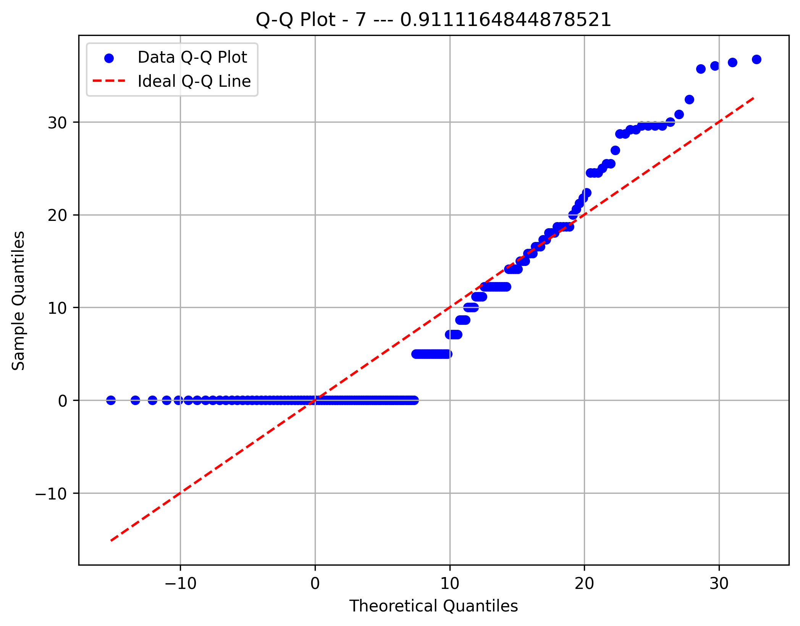
Rythm 161 | 1 | 39 | 16 | 0 | 2 | 0 | 13 | 6 | 20 | 70 | 3 | 13
Rythm 162 | 0 | 18 | 4 | 1 | 0 | 1 | 2 | 14 | 14 | 46 | 8 | 74
Rythm 163 | 2 | 31 | 12 | 1 | 1 | 0 | 10 | 7 | 14 | 80 | 7 | 12
Rythm 164 | 1 | 24 | 9 | 0 | 1 | 2 | 5 | 10 | 19 | 90 | 7 | 12
Component 8 Depth
Component 8 Sites
Component 8 Rythms
Component 8 Areas
Rythm 165 | 0 | 26 | 14 | 1 | 1 | 1 | 9 | 11 | 12 | 77 | 8 | 20
Rythm 166 | 0 | 37 | 12 | 0 | 0 | 2 | 6 | 10 | 11 | 70 | 10 | 19
Rythm 167 | 0 | 17 | 5 | 2 | 0 | 2 | 6 | 61 | 13 | 60 | 6 | 11
Rythm 168 | 0 | 40 | 6 | 0 | 1 | 4 | 5 | 15 | 18 | 66 | 4 | 16
Rythm 169 | 1 | 31 | 5 | 2 | 4 | 0 | 12 | 13 | 8 | 77 | 7 | 18
Rythm 170 | 0 | 36 | 8 | 0 | 0 | 1 | 3 | 23 | 8 | 75 | 7 | 15
Rythm 171 | 0 | 25 | 13 | 1 | 3 | 2 | 12 | 7 | 31 | 72 | 6 | 8
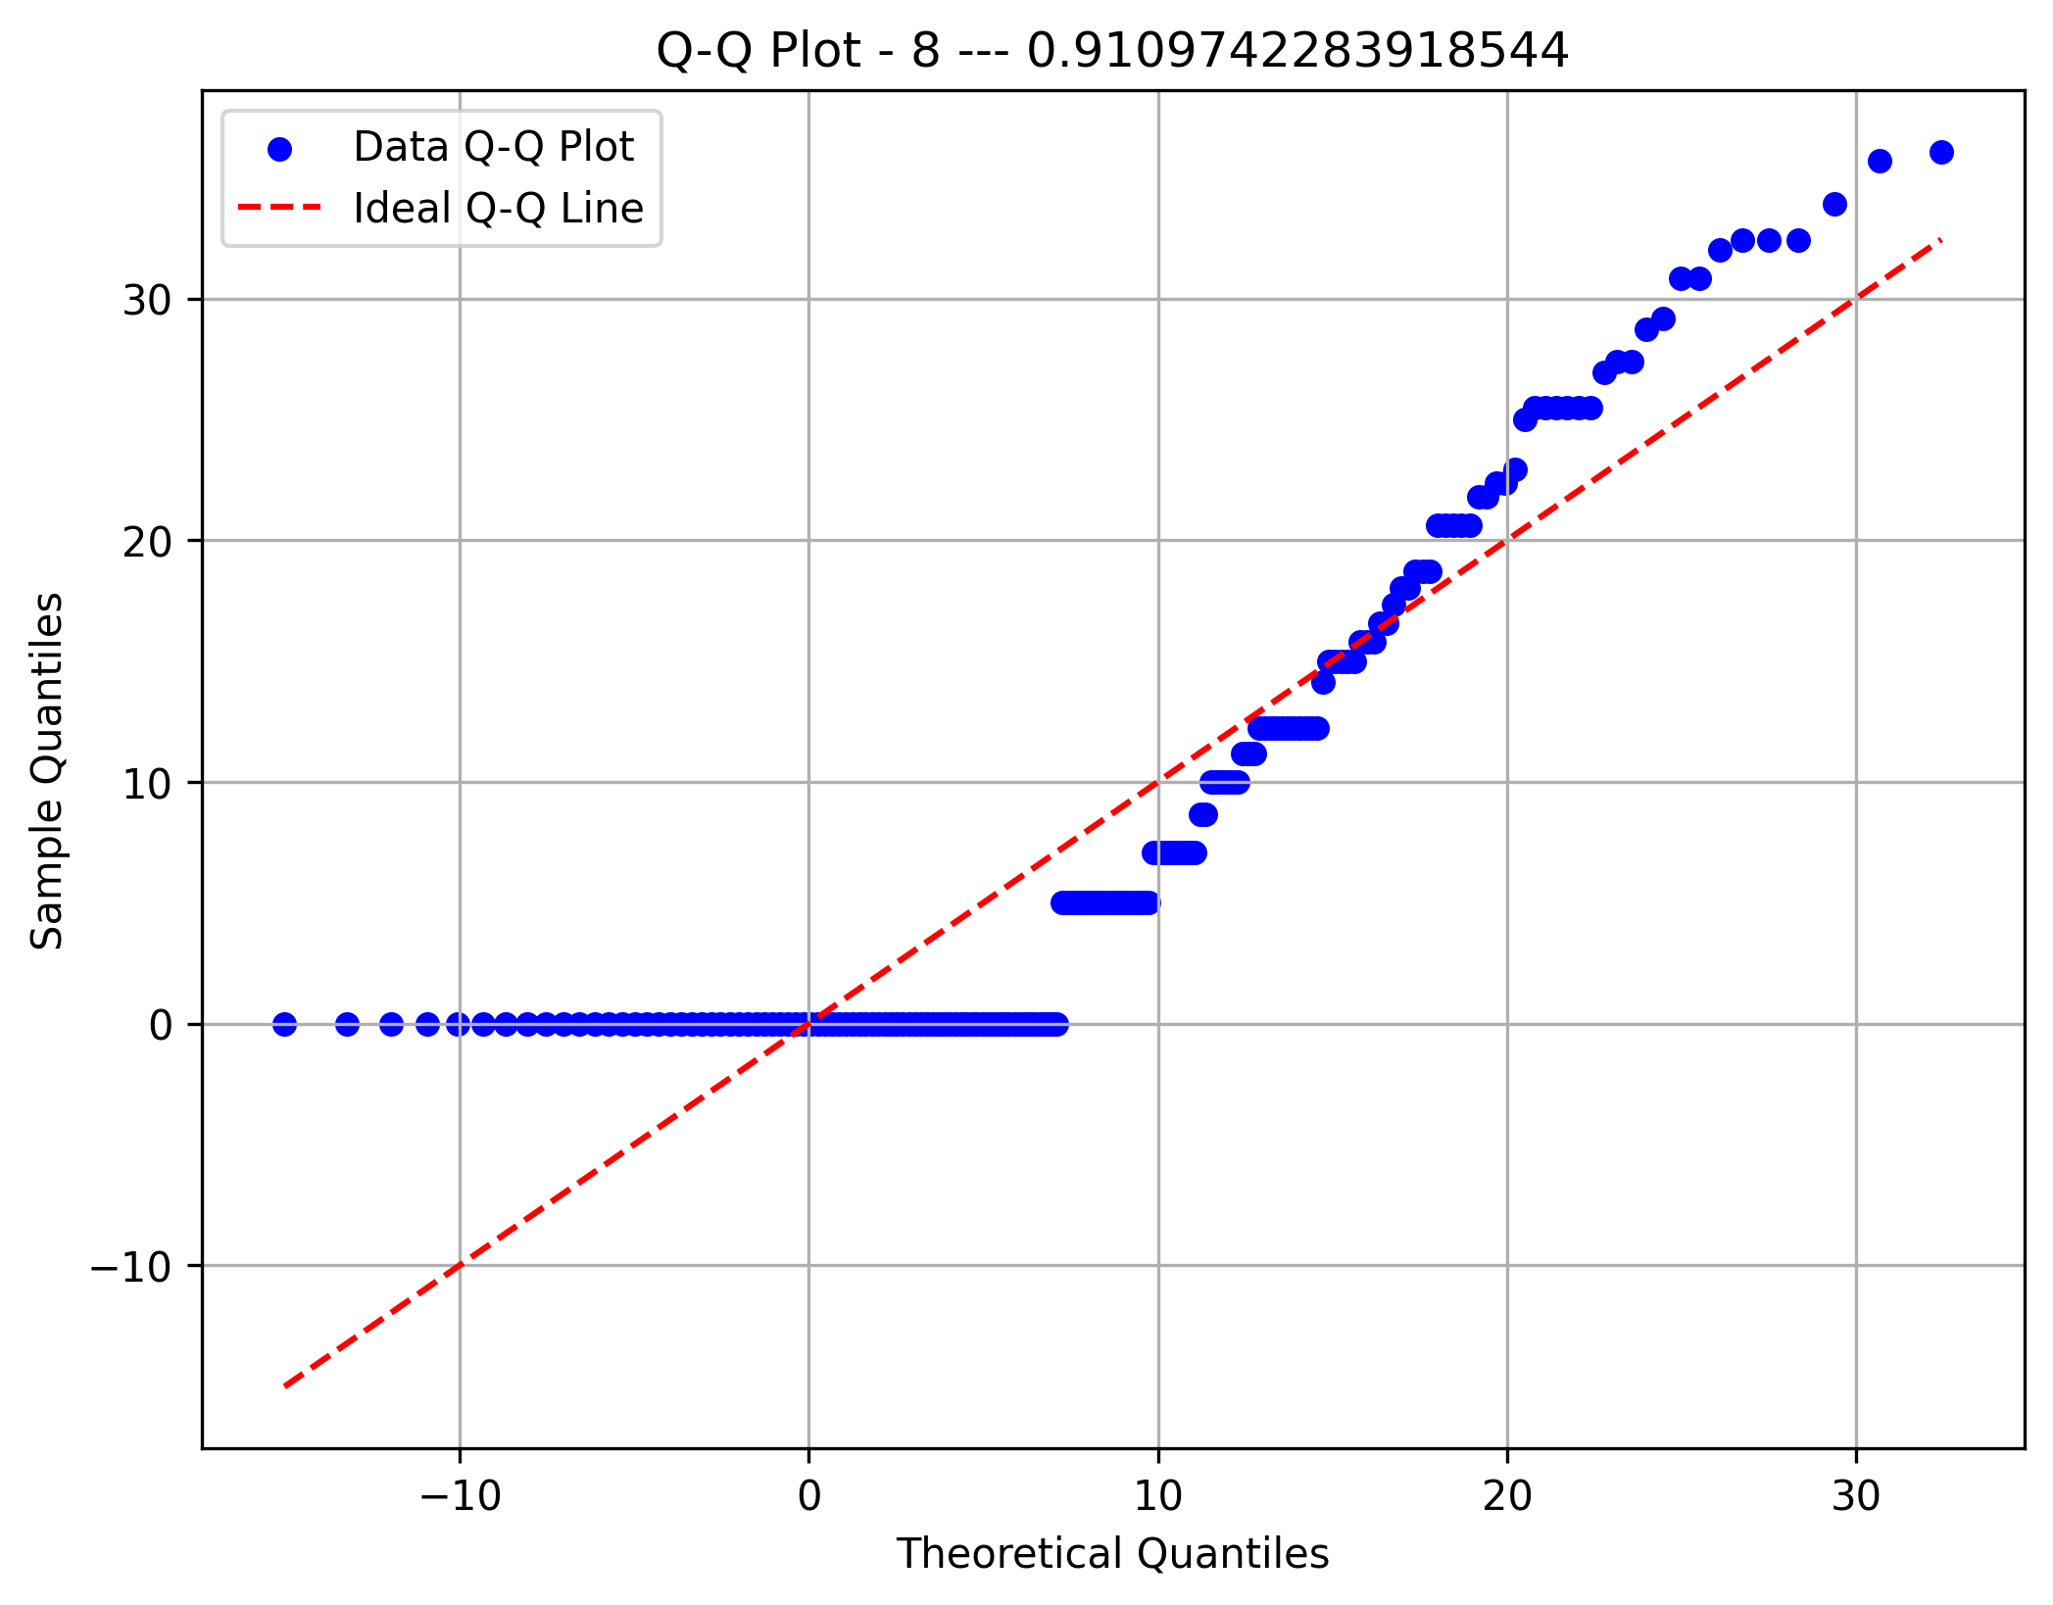
Areas 134 | 1 | 0 | 2 | 1 | 1 | 3 | 24 | 6 | 4 | 9 | 45 | 0 | 2 | 13 | 12 | 7 | 15 | 3 | 2 | 1 | 0 | 0 | 4 | 0 | 0 | 0 | 0 | 0 | 0 | 0 | 1 | 9 | 9 | 4 | 3 | 0 | 0 | 0 | 0 | 1 | 0 | 10
Areas 135 | 1 | 3 | 5 | 3 | 2 | 11 | 22 | 4 | 5 | 17 | 13 | 0 | 1 | 12 | 13 | 4 | 23 | 9 | 0 | 0 | 0 | 0 | 2 | 0 | 0 | 2 | 0 | 0 | 0 | 0 | 0 | 8 | 10 | 2 | 3 | 0 | 0 | 0 | 0 | 4 | 0 | 13
Areas 136 | 1 | 1 | 2 | 0 | 2 | 7 | 14 | 4 | 1 | 13 | 16 | 0 | 2 | 18 | 26 | 5 | 8 | 9 | 2 | 0 | 0 | 0 | 1 | 1 | 1 | 8 | 2 | 0 | 0 | 1 | 0 | 10 | 3 | 9 | 7 | 0 | 0 | 2 | 3 | 1 | 1 | 11
Component 9 Depth
Component 9 Sites
Component 9 Rythms
Component 9 Areas
Areas 137 | 2 | 1 | 4 | 4 | 3 | 16 | 12 | 11 | 7 | 20 | 25 | 0 | 1 | 8 | 11 | 5 | 12 | 3 | 0 | 2 | 0 | 0 | 0 | 0 | 1 | 4 | 1 | 0 | 0 | 0 | 0 | 2 | 0 | 7 | 7 | 0 | 0 | 0 | 0 | 1 | 1 | 21
Areas 138 | 1 | 2 | 1 | 1 | 3 | 11 | 22 | 2 | 6 | 13 | 28 | 2 | 1 | 14 | 14 | 2 | 22 | 2 | 0 | 0 | 0 | 0 | 0 | 0 | 1 | 0 | 1 | 0 | 0 | 0 | 0 | 5 | 6 | 1 | 8 | 0 | 1 | 0 | 1 | 3 | 1 | 17
Areas 139 | 0 | 2 | 3 | 3 | 1 | 13 | 24 | 4 | 4 | 14 | 33 | 1 | 2 | 10 | 13 | 0 | 7 | 5 | 1 | 3 | 0 | 0 | 0 | 0 | 3 | 3 | 0 | 0 | 0 | 0 | 0 | 6 | 7 | 4 | 6 | 1 | 2 | 0 | 0 | 1 | 0 | 16
Areas 140 | 3 | 0 | 0 | 0 | 2 | 11 | 21 | 9 | 3 | 12 | 16 | 0 | 0 | 15 | 18 | 3 | 22 | 6 | 3 | 0 | 0 | 1 | 0 | 0 | 1 | 3 | 2 | 0 | 0 | 0 | 2 | 5 | 3 | 5 | 7 | 0 | 1 | 0 | 1 | 2 | 1 | 14
Areas 141 | 0 | 4 | 3 | 3 | 2 | 14 | 20 | 4 | 9 | 7 | 12 | 0 | 4 | 8 | 16 | 4 | 19 | 2 | 0 | 4 | 0 | 1 | 0 | 0 | 1 | 1 | 2 | 0 | 0 | 0 | 0 | 5 | 5 | 5 | 10 | 0 | 1 | 1 | 0 | 3 | 4 | 18
Areas 142 | 1 | 0 | 6 | 3 | 1 | 12 | 19 | 4 | 0 | 6 | 11 | 1 | 3 | 18 | 22 | 3 | 19 | 3 | 0 | 0 | 0 | 0 | 0 | 0 | 1 | 3 | 2 | 0 | 0 | 0 | 0 | 6 | 2 | 9 | 12 | 1 | 0 | 2 | 1 | 2 | 5 | 14
Areas 143 | 0 | 0 | 2 | 2 | 1 | 17 | 29 | 5 | 3 | 20 | 22 | 1 | 4 | 7 | 14 | 7 | 15 | 3 | 0 | 0 | 0 | 0 | 0 | 0 | 0 | 1 | 1 | 0 | 0 | 0 | 4 | 3 | 4 | 7 | 1 | 0 | 0 | 0 | 0 | 2 | 1 | 16
Areas 144 | 2 | 1 | 3 | 2 | 2 | 16 | 36 | 8 | 7 | 8 | 14 | 4 | 1 | 7 | 14 | 5 | 12 | 4 | 0 | 0 | 0 | 0 | 1 | 0 | 1 | 4 | 1 | 0 | 0 | 0 | 1 | 5 | 5 | 6 | 5 | 0 | 3 | 0 | 0 | 0 | 5 | 9
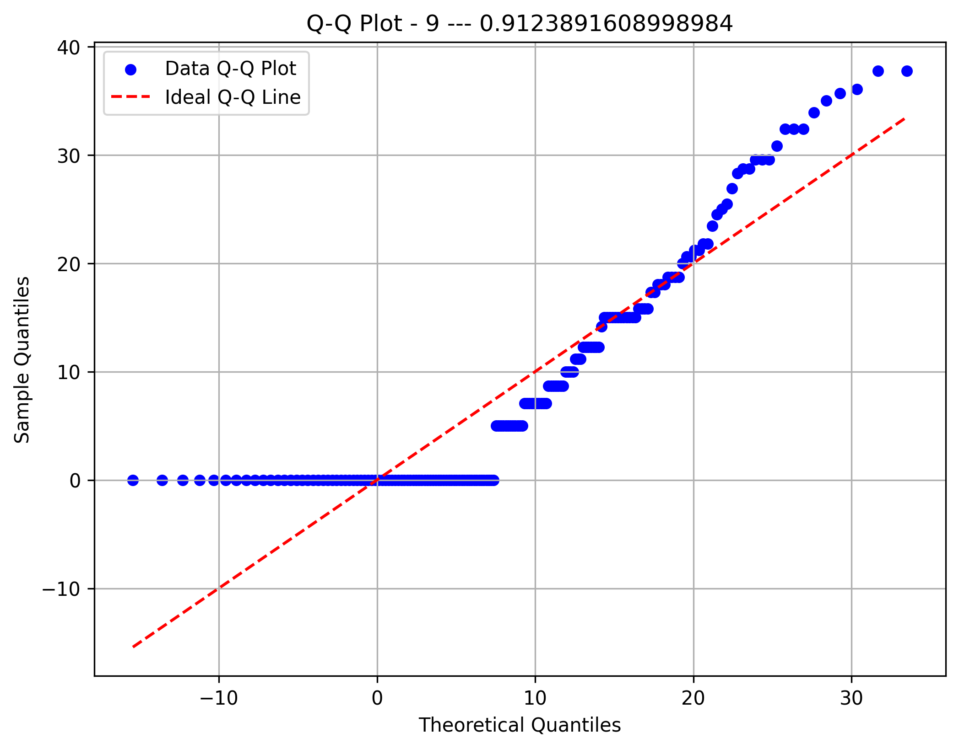
Areas 145 | 3 | 3 | 3 | 0 | 1 | 12 | 32 | 4 | 7 | 19 | 10 | 0 | 2 | 9 | 10 | 3 | 13 | 2 | 0 | 0 | 0 | 0 | 0 | 0 | 0 | 2 | 0 | 0 | 0 | 1 | 1 | 4 | 2 | 11 | 9 | 0 | 1 | 3 | 2 | 4 | 2 | 17
Areas 146 | 1 | 2 | 0 | 1 | 3 | 16 | 17 | 11 | 4 | 20 | 13 | 6 | 1 | 15 | 14 | 3 | 19 | 1 | 0 | 3 | 0 | 0 | 0 | 0 | 1 | 3 | 1 | 0 | 0 | 1 | 0 | 2 | 4 | 6 | 6 | 0 | 2 | 0 | 0 | 3 | 3 | 10
Component 10 Depth
Component 10 Sites
Component 10 Rythms
Component 10 Areas
Areas 147 | 0 | 3 | 4 | 2 | 2 | 15 | 19 | 7 | 9 | 24 | 11 | 2 | 2 | 8 | 17 | 4 | 10 | 4 | 1 | 2 | 0 | 2 | 3 | 0 | 1 | 1 | 2 | 0 | 0 | 0 | 0 | 5 | 4 | 4 | 10 | 0 | 0 | 0 | 0 | 2 | 2 | 10
Areas 148 | 0 | 0 | 2 | 0 | 1 | 11 | 22 | 4 | 4 | 10 | 61 | 0 | 1 | 5 | 11 | 3 | 14 | 0 | 0 | 4 | 0 | 0 | 1 | 0 | 0 | 3 | 0 | 0 | 0 | 0 | 2 | 2 | 3 | 4 | 3 | 0 | 0 | 1 | 2 | 2 | 1 | 15
Areas 149 | 0 | 1 | 5 | 4 | 3 | 11 | 17 | 10 | 9 | 13 | 18 | 2 | 0 | 10 | 16 | 5 | 22 | 1 | 0 | 0 | 0 | 0 | 0 | 0 | 0 | 4 | 1 | 0 | 0 | 0 | 1 | 1 | 7 | 2 | 7 | 0 | 1 | 2 | 0 | 0 | 1 | 18
Areas 150 | 0 | 4 | 4 | 3 | 2 | 20 | 20 | 6 | 3 | 14 | 14 | 1 | 0 | 14 | 23 | 4 | 21 | 3 | 0 | 0 | 0 | 0 | 0 | 0 | 3 | 1 | 2 | 0 | 0 | 0 | 0 | 9 | 1 | 3 | 5 | 0 | 3 | 1 | 0 | 1 | 1 | 6
Areas 151 | 3 | 2 | 2 | 5 | 2 | 11 | 25 | 6 | 3 | 20 | 26 | 1 | 1 | 6 | 12 | 1 | 13 | 6 | 0 | 3 | 1 | 0 | 0 | 0 | 1 | 5 | 1 | 0 | 0 | 2 | 0 | 3 | 1 | 4 | 12 | 0 | 0 | 3 | 2 | 0 | 1 | 8
Areas 152 | 4 | 1 | 3 | 1 | 5 | 8 | 23 | 6 | 9 | 14 | 16 | 4 | 0 | 9 | 19 | 3 | 12 | 5 | 0 | 0 | 0 | 0 | 1 | 0 | 0 | 7 | 3 | 0 | 0 | 0 | 0 | 6 | 8 | 7 | 1 | 0 | 0 | 0 | 0 | 2 | 2 | 13

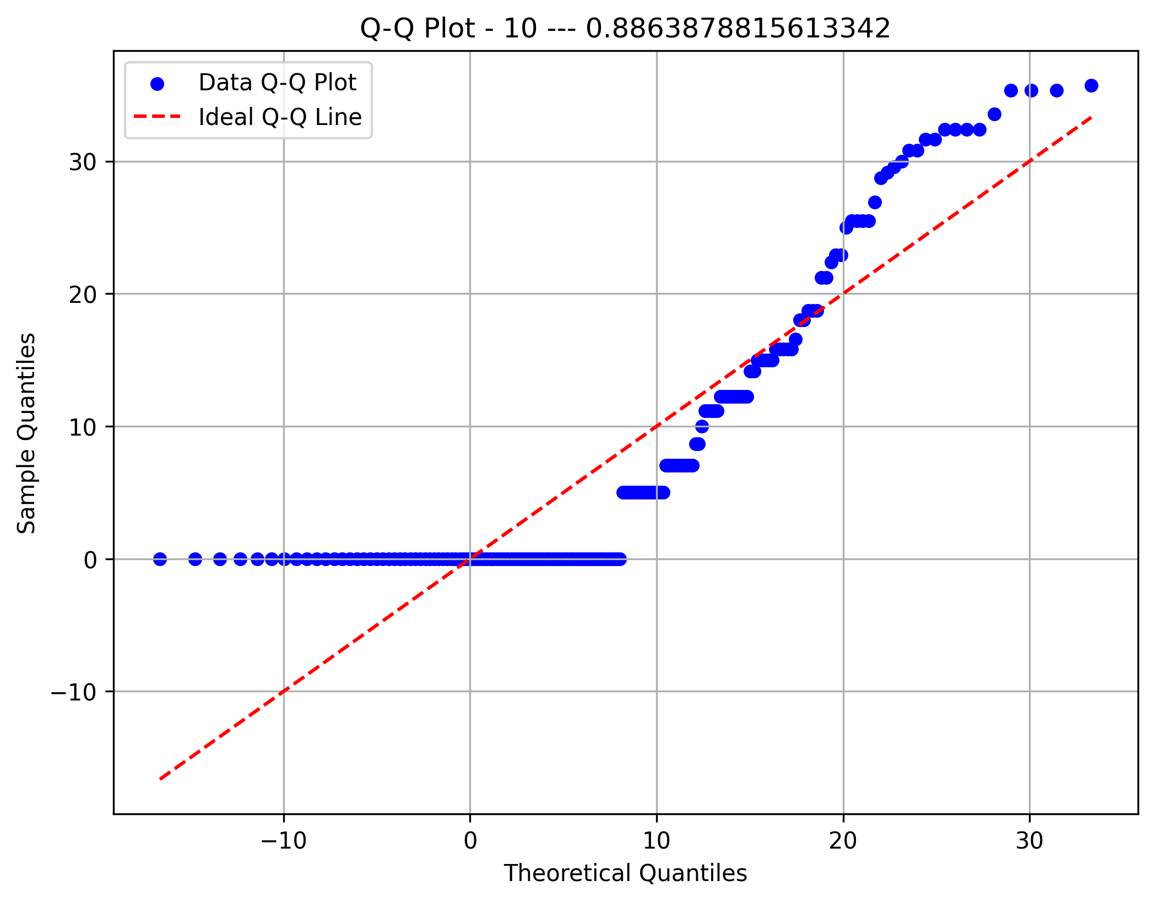
Component 11 Depth
Component 11 Sites
Component 11 Rythms
Component 11 Areas

Component 12 Depth
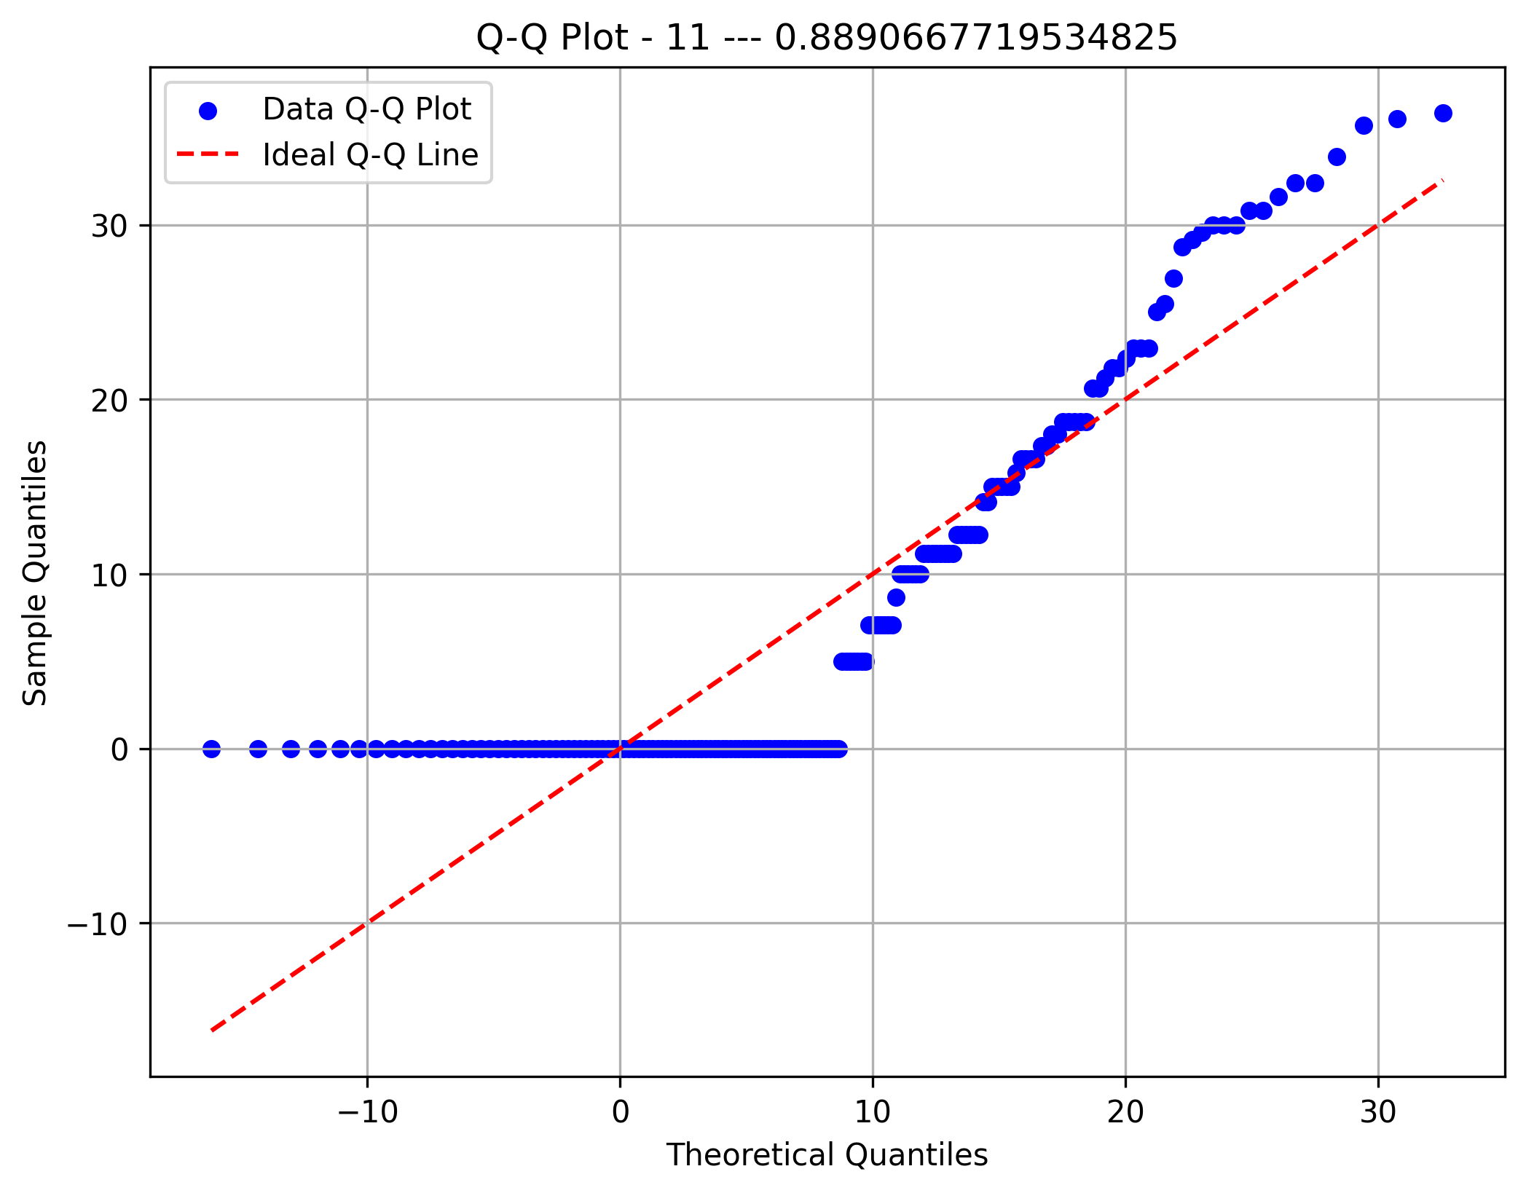
Component 12 Sites
Component 12 Rythms
Component 12 Areas

Component 13 Depth
Component 13 Sites
Component 13 Rythms
Component 13 Areas
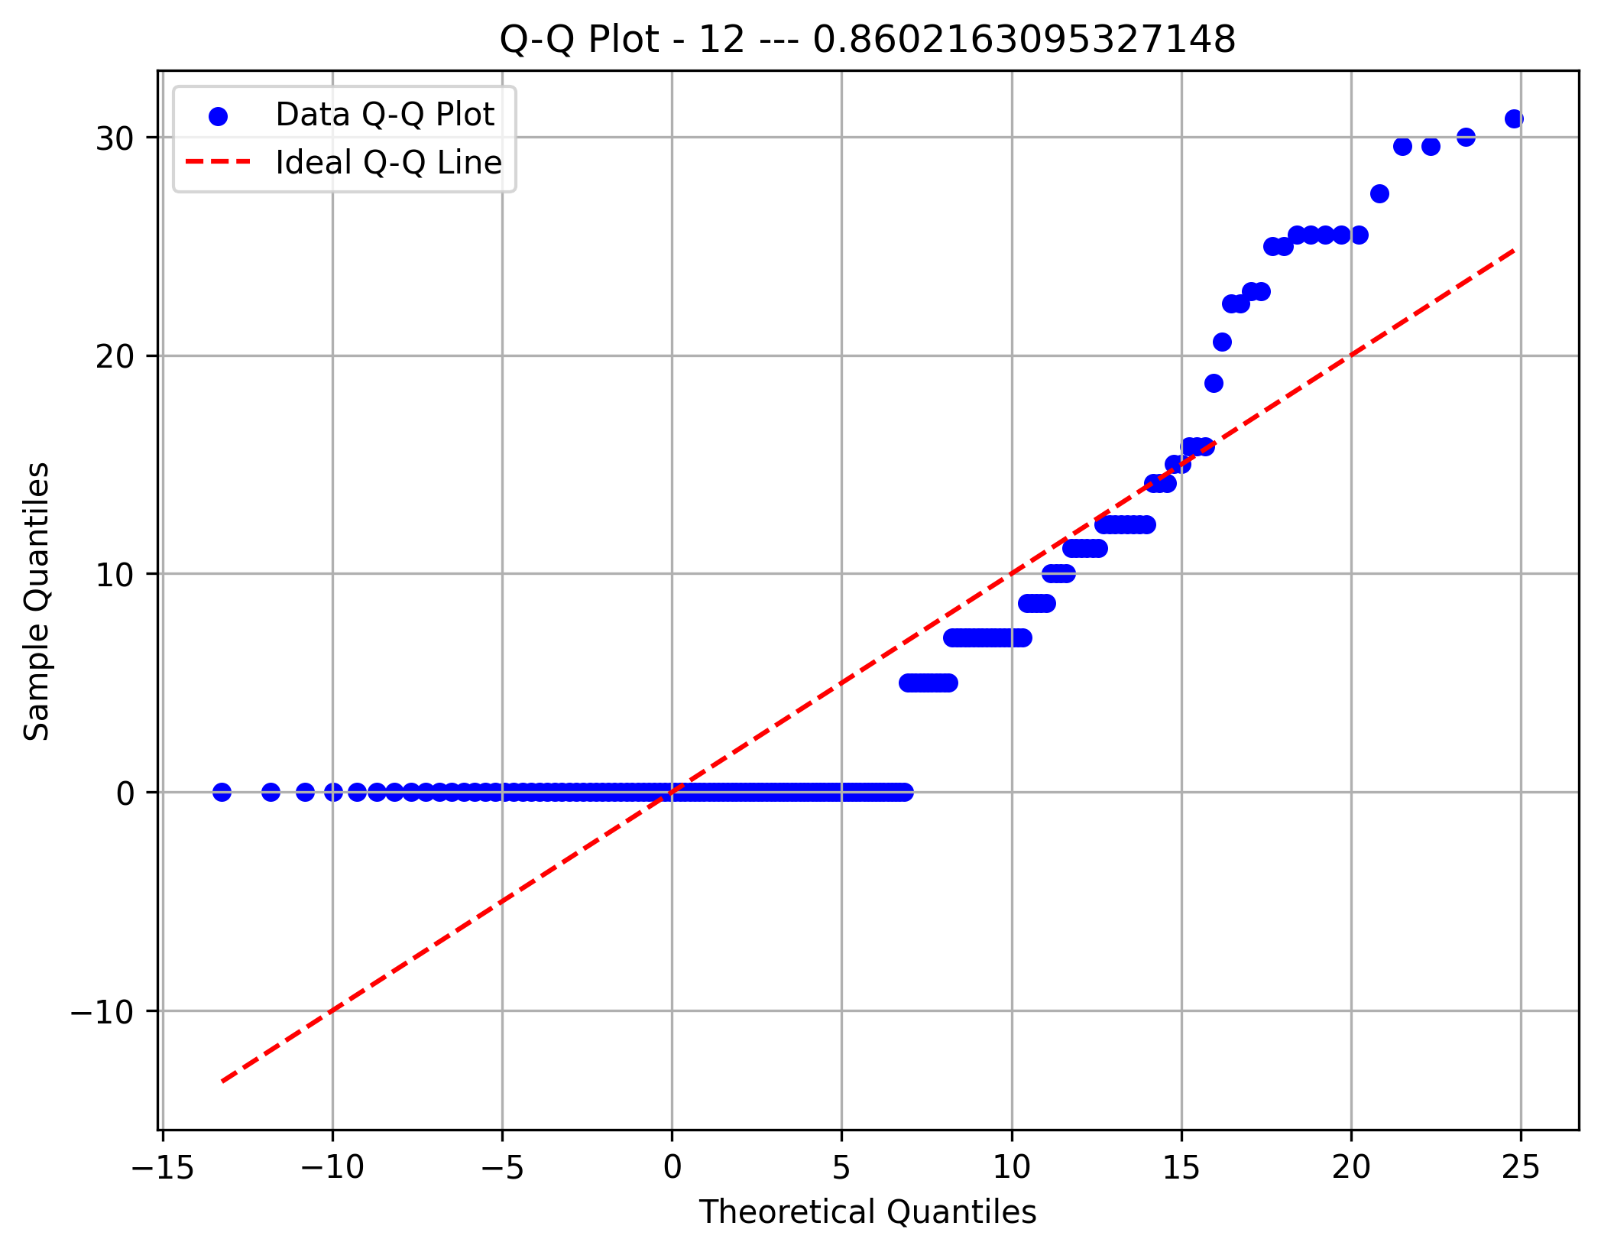

Component 14 Depth
Component 14 Sites
Component 14 Rythms
Component 14 Areas

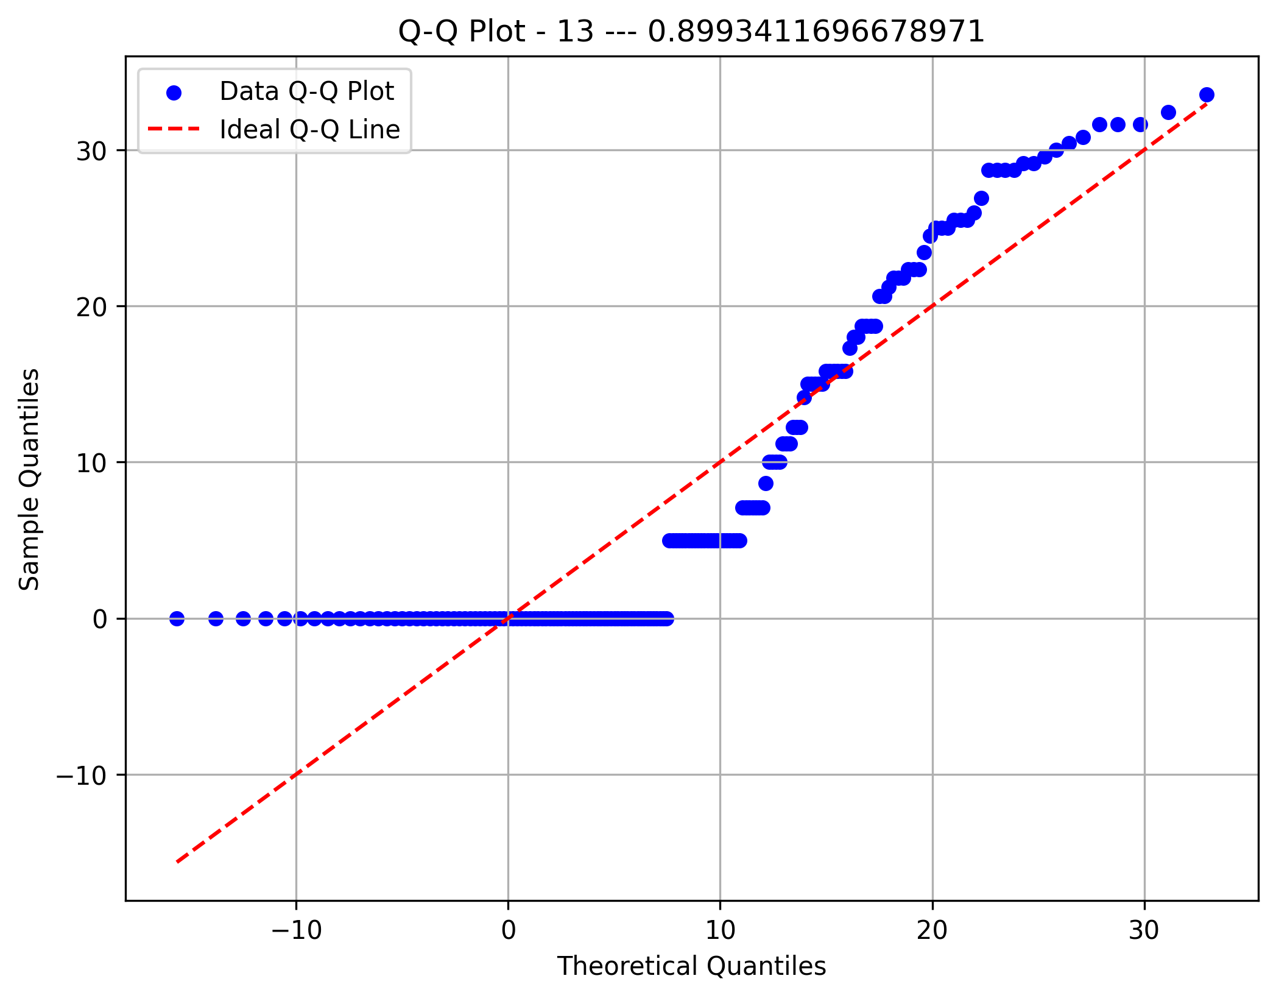

Component 15 Depth
Component 15 Sites
Component 15 Rythms
Component 15 Areas

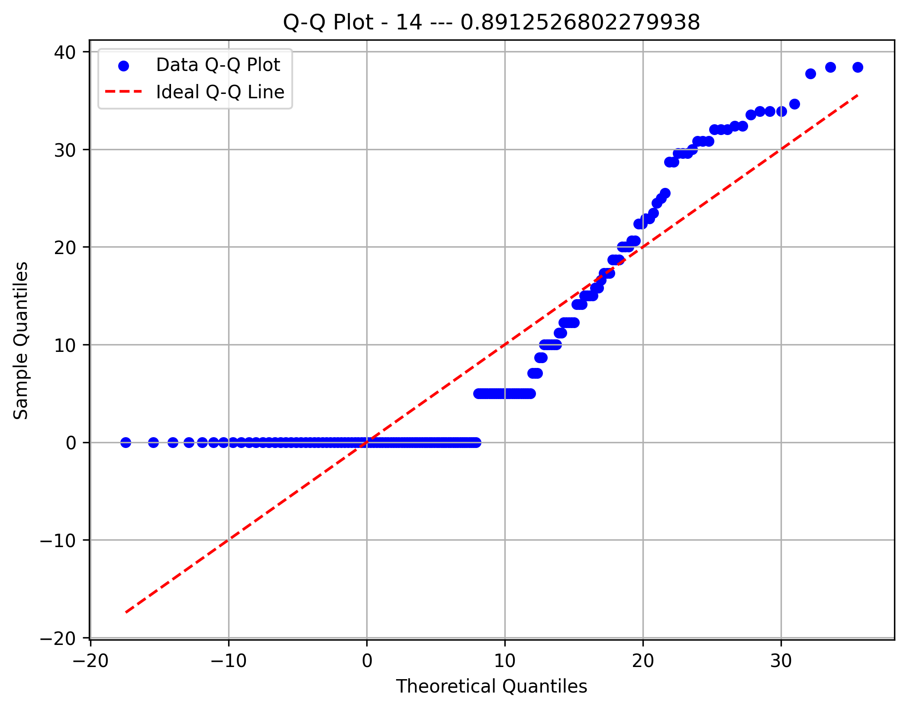

Component 16 Depth
Component 16 Sites
Component 16 Rythms
Component 16 Areas

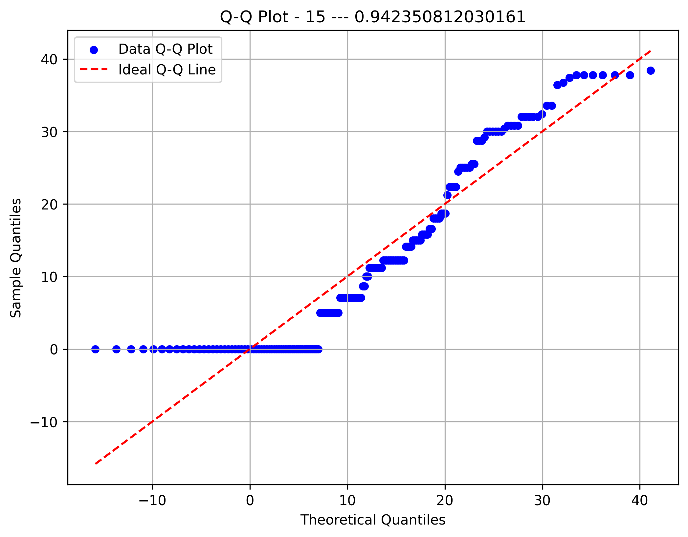

Component 17 Depth
Component 17 Sites
Component 17 Rythms
Component 17 Areas



Component 18 Depth
Component 18 Sites
Component 18 Rythms
Component 18 Areas

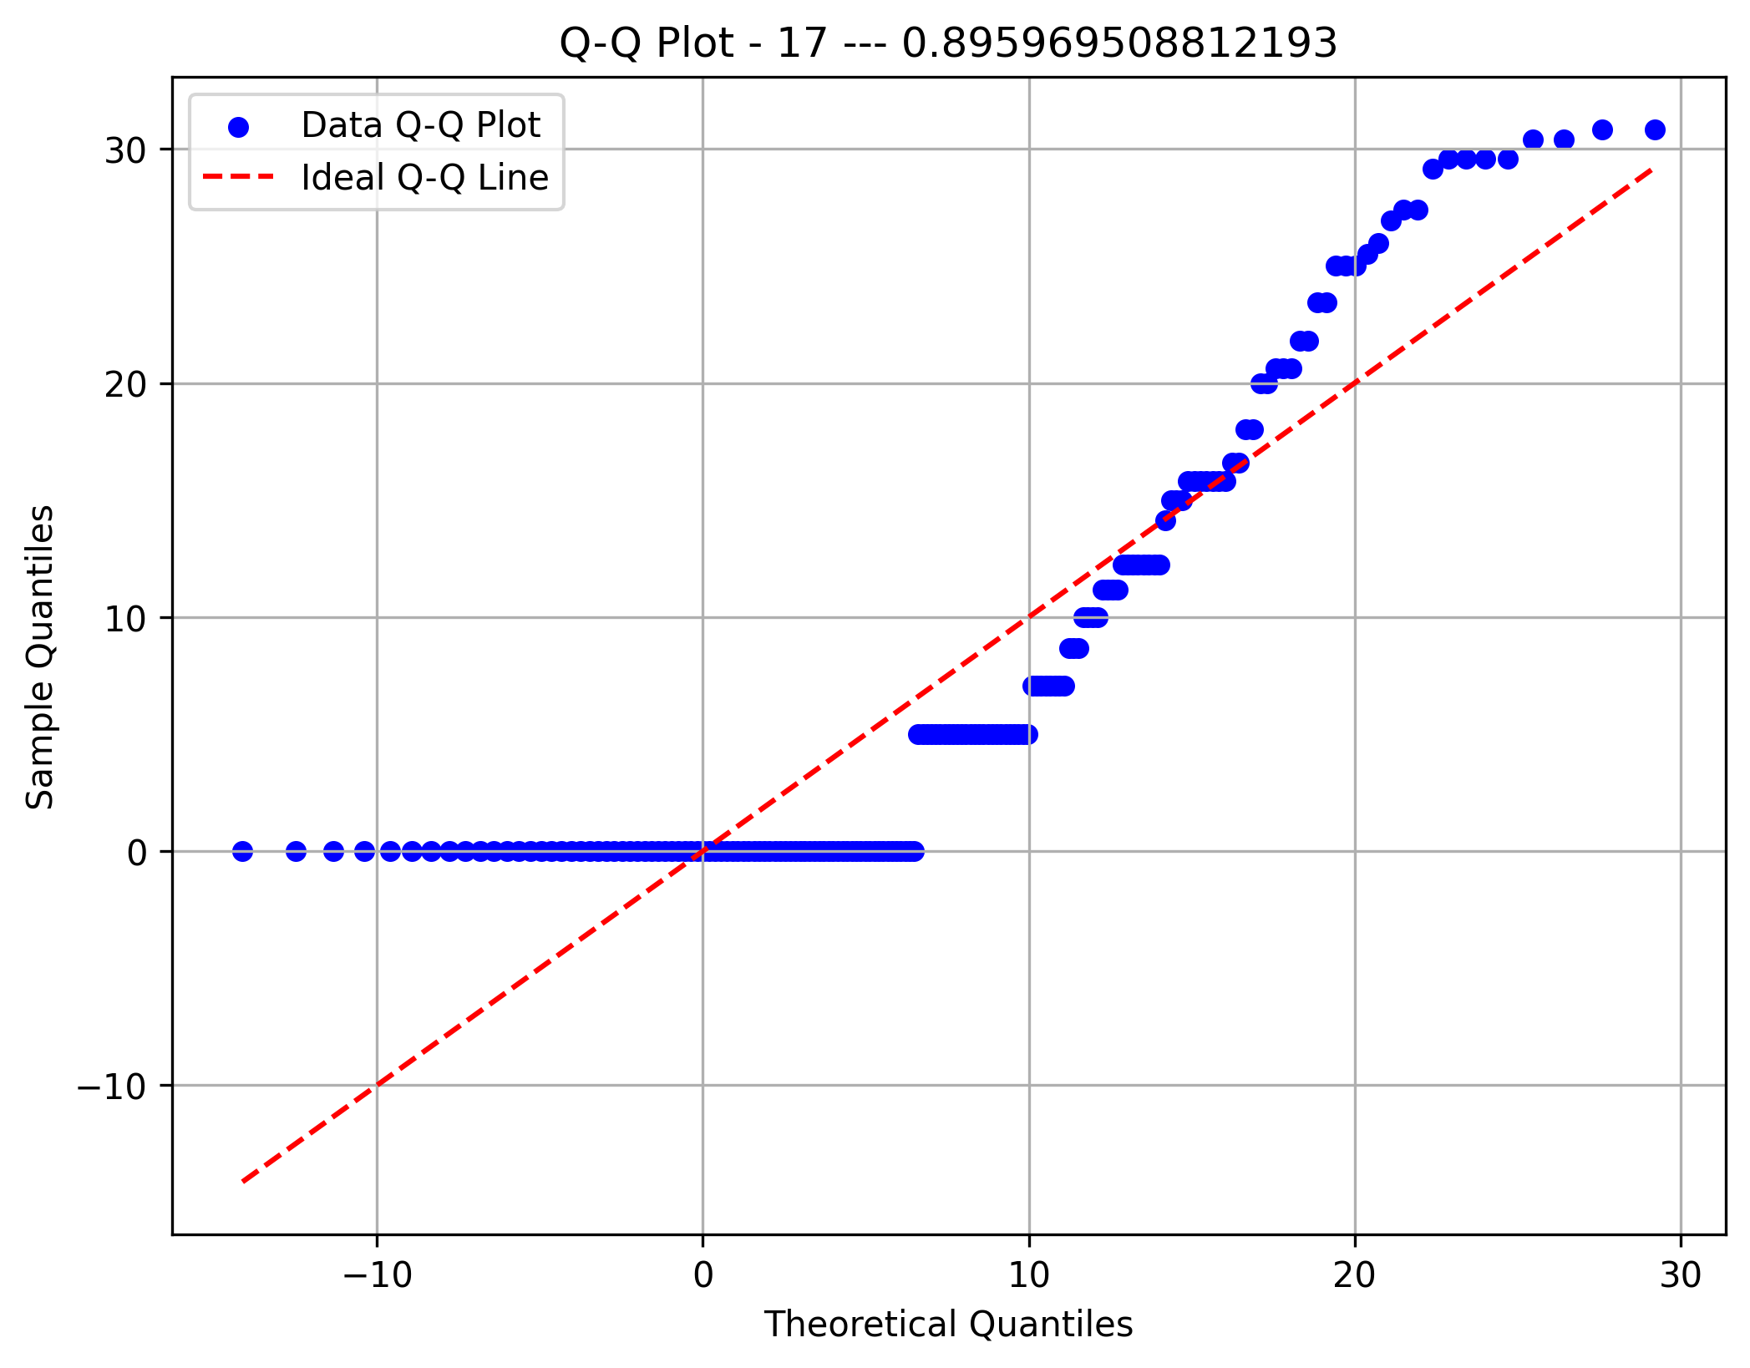

Component 19 Depth
Component 19 Sites
Component 19 Rythms
Component 19 Areas

